podział na subregiony

Podział Wielkopolski na subregiony wg przynależności powiatowych urzędów pracy do Oddziałów Wojewódzkiego Urzędu Pracyw Poznaniu
 | powrót do spisu tabel

Tab. 3.1
Tabela 3. Osoby bezrobotne w Wielkopolsce ogółem - czerwiec 2021 r. |  |  |  |  |  |  |  | Powrót do spisu tabel
3.1 Liczba, zmiany i płynność bezrobocia
L.p. | Powiaty | Liczba bezrobotnych w końcu miesiąca | % wzrost/spadek bezrobotnych |  | dane z miesiąca sprawozdawczego
 |  |  | w stosunku do maja 2021 r. | w stosunku do czerwca 2020 r. | napływ | odpływ
 |  |  |  |  |  | ogółem | z powodu podjęcia pracy
1. | chodzieski | 1,488 | -4.6 | -6.4 | 131 | 202 | 94
2. | czarnkowsko -trzcianecki | 1,309 | -7.6 | -20.6 | 192 | 300 | 139
3. | gnieźnieński | 2,336 | -2.1 | -1.0 | 243 | 294 | 170
4. | gostyński | 1,792 | -1.8 | -1.9 | 170 | 203 | 136
5. | grodziski | 946 | -1.6 | 2.5 | 111 | 126 | 74
6. | jarociński | 1,284 | -3.9 | -8.8 | 147 | 199 | 115
7. | kaliski | 2,631 | -3.4 | 5.7 | 270 | 362 | 204
7a. | - powiat ziemski | 916 | -2.9 | 7.0 | 103 | 130 | 76
7b. | - m. Kalisz | 1,715 | -3.7 | 5.1 | 167 | 232 | 128
8. | kępiński | 596 | -5.4 | -13.0 | 71 | 105 | 56
9. | kolski | 1,035 | -11.7 | -34.8 | 194 | 331 | 118
10. | koniński | 6,598 | -2.7 | -0.7 | 482 | 666 | 468
10a. | - powiat ziemski | 4,140 | -2.9 | -3.3 | 309 | 432 | 309
10b. | - m. Konin | 2,458 | -2.4 | 3.9 | 173 | 234 | 159
11. | kościański | 953 | -4.5 | -6.8 | 109 | 154 | 93
12. | krotoszyński | 1,197 | -6.8 | -15.3 | 112 | 200 | 119
13. | leszczyński | 1,616 | -5.1 | -24.0 | 233 | 319 | 188
13a. | - powiat ziemski | 619 | -6.1 | -29.5 | 97 | 137 | 88
13b. | - m. Leszno | 997 | -4.4 | -20.1 | 136 | 182 | 100
14. | międzychodzki | 748 | -7.5 | 14.7 | 63 | 124 | 63
15. | nowotomyski | 857 | -6.6 | -12.2 | 114 | 175 | 87
16. | obornicki | 944 | -3.7 | 11.2 | 98 | 134 | 65
17. | ostrowski | 2,130 | -7.7 | -23.8 | 250 | 428 | 205
18. | ostrzeszowski | 800 | -7.2 | -30.6 | 143 | 205 | 94
19. | pilski | 2,949 | -1.8 | 2.4 | 296 | 350 | 186
20. | pleszewski | 1,206 | -9.7 | -9.8 | 116 | 245 | 109
21. | poznański | 11,509 | -3.9 | 22.8 | 701 | 1,171 | 879
21a. | - powiat ziemski | 4,216 | -3.8 | 21.5 | 250 | 415 | 309
21b. | - m. Poznań | 7,293 | -4.0 | 23.6 | 451 | 756 | 570
22. | rawicki | 939 | -5.3 | -20.0 | 164 | 217 | 122
23. | słupecki | 1,611 | -4.3 | -12.0 | 161 | 234 | 136
24. | szamotulski | 1,403 | -3.1 | 6.2 | 141 | 186 | 116
25. | średzki | 1,595 | -6.0 | -9.4 | 187 | 289 | 133
26. | śremski | 657 | -0.8 | -5.1 | 94 | 99 | 52
27. | turecki | 1,442 | -1.5 | -18.9 | 254 | 276 | 118
28. | wągrowiecki | 1,328 | -3.1 | -10.1 | 162 | 205 | 113
29. | wolsztyński | 640 | -7.1 | 0.2 | 82 | 131 | 64
30. | wrzesiński | 1,629 | -1.7 | 4.3 | 158 | 187 | 99
31. | złotowski | 1,568 | -5.3 | -21.8 | 227 | 315 | 137
Województwo |  | 57,736 | -4.2 | -3.7 | 5,876 | 8,432 | 4,752
Subregion kaliski |  | 9,844 | -6.1 | -12.7 | 1,109 | 1,744 | 902
Subregion koniński |  | 10,686 | -3.7 | -9.8 | 1,091 | 1,507 | 840
Subregion leszczyński |  | 5,940 | -4.3 | -12.5 | 758 | 1,024 | 603
Subregion pilski |  | 8,642 | -4.0 | -10.0 | 1,008 | 1,372 | 669
Subregion poznański |  | 22,624 | -3.7 | 10.5 | 1,910 | 2,785 | 1,738

liczba bezrobotnych w podregionach województwa wielkopolskiego w końcu lipca 2004r.
 | 1

Tab. 4.1
Tabela 4. Bezrobotne kobiety w Wielkopolsce - czerwiec 2021 r. |  |  |  |  |  |  |  |  | Powrót do spisu tabel
4.1 Liczba, zmiany i płynność bezrobocia
L.p. | Powiaty | Liczba bezrobotnych kobiet w końcu miesiąca | % wzrost/spadek |  | % udział bezrobotnych kobiet w ogóle | dane z miesiąca sprawozdawczego
 |  |  | w stosunku do maja 2021 r. | w stosunku do czerwca 2020 r. |  | napływ | odpływ
 |  |  |  |  |  |  | ogółem | z powodu podjęcia pracy
1. | chodzieski | 939 | -4.8 | 1.2 | 63.1 | 60 | 107 | 45
2. | czarnkowsko -trzcianecki | 764 | -7.7 | -14.1 | 58.4 | 82 | 146 | 60
3. | gnieźnieński | 1,244 | -5.2 | -6.8 | 53.3 | 119 | 187 | 110
4. | gostyński | 1,065 | -1.0 | -0.3 | 59.4 | 104 | 115 | 73
5. | grodziski | 585 | 0.2 | 6.8 | 61.8 | 85 | 84 | 48
6. | jarociński | 825 | -1.4 | 0.0 | 64.3 | 75 | 87 | 60
7. | kaliski | 1,498 | -3.5 | 10.2 | 56.9 | 132 | 187 | 115
7a. | - powiat ziemski | 536 | -2.2 | 8.9 | 58.5 | 56 | 68 | 41
7b. | - m. Kalisz | 962 | -4.3 | 11.0 | 56.1 | 76 | 119 | 74
8. | kępiński | 347 | -6.5 | -16.4 | 58.2 | 45 | 69 | 38
9. | kolski | 661 | -10.4 | -28.1 | 63.9 | 114 | 191 | 69
10. | koniński | 3,774 | -3.3 | -3.0 | 57.2 | 261 | 391 | 266
10a. | - powiat ziemski | 2,434 | -4.0 | -6.0 | 58.8 | 162 | 264 | 185
10b. | - m. Konin | 1,340 | -2.0 | 2.8 | 54.5 | 99 | 127 | 81
11. | kościański | 601 | -5.8 | -6.1 | 63.1 | 56 | 93 | 56
12. | krotoszyński | 718 | -5.0 | -12.0 | 60.0 | 63 | 101 | 57
13. | leszczyński | 1,021 | -4.8 | -16.9 | 63.2 | 132 | 183 | 101
13a. | - powiat ziemski | 390 | -5.8 | -22.9 | 63.0 | 57 | 81 | 50
13b. | - m. Leszno | 631 | -4.1 | -12.7 | 63.3 | 75 | 102 | 51
14. | międzychodzki | 455 | -6.2 | 12.6 | 60.8 | 26 | 56 | 35
15. | nowotomyski | 480 | -9.1 | -7.3 | 56.0 | 66 | 114 | 54
16. | obornicki | 522 | -5.4 | 7.9 | 55.3 | 43 | 73 | 37
17. | ostrowski | 1,216 | -8.2 | -17.8 | 57.1 | 118 | 226 | 104
18. | ostrzeszowski | 528 | -3.3 | -28.8 | 66.0 | 88 | 106 | 49
19. | pilski | 1,645 | -0.8 | 0.9 | 55.8 | 159 | 172 | 93
20. | pleszewski | 760 | -2.2 | -0.4 | 63.0 | 71 | 88 | 54
21. | poznański | 6,285 | -3.4 | 22.7 | 54.6 | 366 | 586 | 440
21a. | - powiat ziemski | 2,475 | -3.1 | 23.3 | 58.7 | 143 | 221 | 165
21b. | - m. Poznań | 3,810 | -3.6 | 22.3 | 52.2 | 223 | 365 | 275
22. | rawicki | 581 | -4.9 | -18.7 | 61.9 | 81 | 111 | 62
23. | słupecki | 968 | -3.3 | -10.9 | 60.1 | 85 | 118 | 74
24. | szamotulski | 833 | -2.1 | 3.7 | 59.4 | 83 | 101 | 67
25. | średzki | 1,016 | -4.2 | -4.6 | 63.7 | 99 | 144 | 69
26. | śremski | 396 | 0.5 | -1.2 | 60.3 | 54 | 52 | 28
27. | turecki | 864 | 0.8 | -18.4 | 59.9 | 137 | 130 | 50
28. | wągrowiecki | 844 | -2.7 | -3.3 | 63.6 | 92 | 115 | 75
29. | wolsztyński | 397 | -3.6 | 10.3 | 62.0 | 48 | 63 | 31
30. | wrzesiński | 974 | -2.0 | 6.0 | 59.8 | 89 | 109 | 49
31. | złotowski | 971 | -3.5 | -14.8 | 61.9 | 121 | 156 | 65
Województwo |  | 33,777 | -3.7 | -1.9 | 58.5 | 3,154 | 4,461 | 2,534
Subregion kaliski |  | 5,892 | -4.4 | -7.9 | 59.9 | 592 | 864 | 477
Subregion koniński |  | 6,267 | -3.6 | -9.9 | 58.6 | 597 | 830 | 459
Subregion leszczyński |  | 3,665 | -3.8 | -8.6 | 61.7 | 421 | 565 | 323
Subregion pilski |  | 5,163 | -3.4 | -5.4 | 59.7 | 514 | 696 | 338
Subregion poznański |  | 12,790 | -3.6 | 10.2 | 56.5 | 1,030 | 1,506 | 937

liczba bezrobotnych w podregionach województwa wielkopolskiego w końcu lipca 2004r.
 | 1

Tab. 5.1
Tabela 5. Osoby bezrobotne zamieszkale na wsi w Wielkopolsce - czerwiec 2021 r. |  |  |  |  |  |  |  |  |  | Powrót do spisu tabel
5.1 Liczba, zmiany i płynność bezrobocia
L.p. | Powiaty | Liczba bezrobotnych zamieszkałych na wsi w końcu miesiąca | w tym: | % wzrost/spadek liczby bezrobotnych |  | % udział bezrobotnych zamieszkałych na wsi w ogóle | dane z miesiąca sprawozdawczego
 |  |  | kobiety | w stosunku do maja 2021 r. | w stosunku do czerwca 2020 r. |  | napływ | odpływ
 |  |  |  |  |  |  |  | ogółem | z powodu podjęcia pracy
1. | chodzieski | 631 | 406 | -7.2 | -17.0 | 42.4 | 41 | 90 | 39
2. | czarnkowsko -trzcianecki | 703 | 417 | -5.8 | -18.7 | 53.7 | 110 | 153 | 77
3. | gnieźnieński | 783 | 463 | 0.3 | -5.2 | 33.5 | 94 | 92 | 60
4. | gostyński | 1,017 | 613 | -1.8 | 1.1 | 56.8 | 94 | 113 | 69
5. | grodziski | 616 | 378 | -4.5 | 3.2 | 65.1 | 64 | 93 | 58
6. | jarociński | 743 | 501 | -4.6 | -9.8 | 57.9 | 80 | 116 | 67
7. | kaliski | 816 | 485 | -2.6 | 4.7 | 31.0 | 92 | 114 | 64
7a. | - powiat ziemski | 816 | 485 | -2.6 | 4.7 | 89.1 | 92 | 114 | 64
7b. | - m. Kalisz | 0 | 0 | 0.0 | 0.0 | 0.0 | 0 | 0 | 0
8. | kępiński | 418 | 240 | -4.1 | -10.7 | 70.1 | 52 | 70 | 34
9. | kolski | 584 | 391 | -12.2 | -35.4 | 56.4 | 118 | 199 | 72
10. | koniński | 3,533 | 2,075 | -2.5 | -3.1 | 53.5 | 273 | 362 | 258
10a. | - powiat ziemski | 3,533 | 2,075 | -2.5 | -3.1 | 85.3 | 273 | 362 | 258
10b. | - m. Konin | 0 | 0 | 0.0 | 0.0 | 0.0 | 0 | 0 | 0
11. | kościański | 491 | 327 | -5.9 | -2.2 | 51.5 | 58 | 89 | 57
12. | krotoszyński | 432 | 252 | -4.4 | -9.2 | 36.1 | 42 | 62 | 35
13. | leszczyński | 575 | 358 | -6.7 | -29.9 | 35.6 | 92 | 133 | 86
13a. | - powiat ziemski | 575 | 358 | -6.7 | -29.9 | 92.9 | 92 | 133 | 86
13b. | - m. Leszno | 0 | 0 | 0.0 | 0.0 | 0.0 | 0 | 0 | 0
14. | międzychodzki | 458 | 271 | -4.6 | 19.3 | 61.2 | 44 | 66 | 33
15. | nowotomyski | 502 | 284 | -7.6 | -16.1 | 58.6 | 62 | 103 | 52
16. | obornicki | 476 | 254 | -2.1 | 9.9 | 50.4 | 51 | 61 | 34
17. | ostrowski | 954 | 558 | -9.1 | -23.4 | 44.8 | 119 | 214 | 100
18. | ostrzeszowski | 478 | 320 | -8.8 | -31.6 | 59.8 | 90 | 136 | 60
19. | pilski | 1,033 | 624 | -3.2 | 3.4 | 35.0 | 102 | 136 | 78
20. | pleszewski | 751 | 479 | -9.0 | -4.7 | 62.3 | 77 | 151 | 63
21. | poznański | 2,644 | 1,584 | -3.2 | 21.0 | 23.0 | 163 | 249 | 189
21a. | - powiat ziemski | 2,644 | 1,584 | -3.2 | 21.0 | 62.7 | 163 | 249 | 189
21b. | - m. Poznań | 0 | 0 | 0.0 | 0.0 | 0.0 | 0 | 0 | 0
22. | rawicki | 426 | 259 | -4.5 | -22.8 | 45.4 | 83 | 103 | 54
23. | słupecki | 1,132 | 705 | -6.3 | -13.5 | 70.3 | 102 | 178 | 100
24. | szamotulski | 720 | 441 | -5.9 | 3.3 | 51.3 | 57 | 102 | 62
25. | średzki | 939 | 614 | -7.1 | -11.7 | 58.9 | 103 | 175 | 79
26. | śremski | 300 | 184 | 1.7 | 1.0 | 45.7 | 41 | 36 | 19
27. | turecki | 856 | 537 | -2.8 | -21.0 | 59.4 | 153 | 178 | 76
28. | wągrowiecki | 704 | 454 | -3.3 | -9.0 | 53.0 | 73 | 97 | 45
29. | wolsztyński | 471 | 298 | -7.5 | 3.3 | 73.6 | 56 | 94 | 50
30. | wrzesiński | 772 | 471 | -1.5 | 7.2 | 47.4 | 74 | 86 | 46
31. | złotowski | 860 | 546 | -4.0 | -19.6 | 54.8 | 109 | 145 | 64
Województwo |  | 25,818 | 15,789 | -4.5 | -7.2 | 44.7 | 2,769 | 3,996 | 2,180
Subregion kaliski |  | 4,592 | 2,835 | -6.3 | -13.0 | 46.6 | 552 | 863 | 423
Subregion koniński |  | 6,105 | 3,708 | -4.3 | -12.1 | 57.1 | 646 | 917 | 506
Subregion leszczyński |  | 2,980 | 1,855 | -4.8 | -10.7 | 50.2 | 383 | 532 | 316
Subregion pilski |  | 3,931 | 2,447 | -4.5 | -12.0 | 45.5 | 435 | 621 | 303
Subregion poznański |  | 8,210 | 4,944 | -3.6 | 5.3 | 36.3 | 753 | 1,063 | 632

liczba bezrobotnych w podregionach województwa wielkopolskiego w końcu lipca 2004r.
 | 0

Tab. 6.1
Tabela 6. Osoby bezrobotne do 30 roku życia w Wielkopolsce - czerwiec 2021 r. |  |  |  |  |  |  |  |  |  | Powrót do spisu tabel
6.1 Liczba, zmiany i płynność bezrobocia
L.p. | Powiaty | Liczba bezrobotnych do 30 roku życia w końcu miesiąca | w tym: | % wzrost/spadek liczby bezrobotnych |  | % udział bezrobotnych do 30 roku życia w ogóle | dane z miesiąca sprawozdawczego
 |  |  | kobiety | w stosunku do maja 2021 r. | w stosunku do czerwca 2020 r. |  | napływ | odpływ
 |  |  |  |  |  |  |  | ogółem | z powodu podjęcia pracy
1. | chodzieski | 347 | 253 | -6.2 | -12.4 | 23.3 | 53 | 70 | 30
2. | czarnkowsko -trzcianecki | 345 | 241 | -8.5 | -31.0 | 26.4 | 67 | 94 | 41
3. | gnieźnieński | 475 | 307 | -7.9 | -19.4 | 20.3 | 76 | 109 | 67
4. | gostyński | 547 | 362 | -4.9 | -7.6 | 30.5 | 79 | 100 | 64
5. | grodziski | 247 | 181 | -5.0 | -16.8 | 26.1 | 48 | 58 | 34
6. | jarociński | 394 | 283 | -4.8 | -15.5 | 30.7 | 55 | 72 | 49
7. | kaliski | 632 | 429 | -9.1 | -6.0 | 24.0 | 103 | 158 | 87
7a. | - powiat ziemski | 287 | 186 | -7.7 | -0.7 | 31.3 | 43 | 64 | 34
7b. | - m. Kalisz | 345 | 243 | -10.2 | -9.9 | 20.1 | 60 | 94 | 53
8. | kępiński | 169 | 111 | -13.8 | -19.1 | 28.4 | 33 | 57 | 27
9. | kolski | 314 | 222 | -13.5 | -40.0 | 30.3 | 89 | 137 | 50
10. | koniński | 1,944 | 1,213 | -5.3 | -7.6 | 29.5 | 189 | 285 | 200
10a. | - powiat ziemski | 1,376 | 863 | -5.3 | -10.1 | 33.2 | 129 | 198 | 137
10b. | - m. Konin | 568 | 350 | -5.2 | -1.0 | 23.1 | 60 | 87 | 63
11. | kościański | 253 | 169 | -3.8 | -18.1 | 26.5 | 50 | 54 | 32
12. | krotoszyński | 324 | 225 | -11.5 | -20.8 | 27.1 | 50 | 89 | 50
13. | leszczyński | 400 | 280 | -3.4 | -34.5 | 24.8 | 87 | 100 | 62
13a. | - powiat ziemski | 182 | 129 | -4.2 | -38.3 | 29.4 | 41 | 49 | 36
13b. | - m. Leszno | 218 | 151 | -2.7 | -31.0 | 21.9 | 46 | 51 | 26
14. | międzychodzki | 242 | 158 | -9.4 | 11.5 | 32.4 | 23 | 47 | 24
15. | nowotomyski | 232 | 143 | -13.8 | -22.9 | 27.1 | 46 | 80 | 35
16. | obornicki | 256 | 178 | -8.2 | 0.8 | 27.1 | 39 | 62 | 30
17. | ostrowski | 551 | 346 | -11.1 | -34.0 | 25.9 | 102 | 166 | 78
18. | ostrzeszowski | 241 | 181 | -4.7 | -37.4 | 30.1 | 78 | 84 | 31
19. | pilski | 738 | 492 | -2.3 | -8.1 | 25.0 | 109 | 117 | 65
20. | pleszewski | 355 | 275 | -19.5 | -22.3 | 29.4 | 49 | 133 | 45
21. | poznański | 2,253 | 1,395 | -8.8 | 1.3 | 19.6 | 181 | 366 | 268
21a. | - powiat ziemski | 897 | 569 | -8.3 | 0.7 | 21.3 | 71 | 142 | 103
21b. | - m. Poznań | 1,356 | 826 | -9.1 | 1.7 | 18.6 | 110 | 224 | 165
22. | rawicki | 271 | 191 | -13.7 | -37.4 | 28.9 | 71 | 109 | 63
23. | słupecki | 472 | 314 | -6.0 | -30.2 | 29.3 | 73 | 100 | 61
24. | szamotulski | 373 | 248 | -5.1 | 6.0 | 26.6 | 47 | 66 | 45
25. | średzki | 390 | 272 | -10.3 | -21.5 | 24.5 | 66 | 106 | 59
26. | śremski | 168 | 112 | -1.8 | -19.2 | 25.6 | 35 | 37 | 19
27. | turecki | 383 | 253 | 2.7 | -29.9 | 26.6 | 102 | 88 | 29
28. | wągrowiecki | 366 | 265 | -6.6 | -19.9 | 27.6 | 56 | 74 | 38
29. | wolsztyński | 167 | 122 | -18.5 | -23.0 | 26.1 | 33 | 71 | 35
30. | wrzesiński | 427 | 293 | -2.5 | -12.1 | 26.2 | 72 | 79 | 34
31. | złotowski | 433 | 313 | -8.6 | -28.1 | 27.6 | 88 | 128 | 56
Województwo |  | 14,709 | 9,827 | -7.6 | -16.6 | 25.5 | 2,249 | 3,296 | 1,808
Subregion kaliski |  | 2,666 | 1,850 | -10.7 | -22.3 | 27.1 | 470 | 759 | 367
Subregion koniński |  | 3,113 | 2,002 | -5.4 | -19.1 | 29.1 | 453 | 610 | 340
Subregion leszczyński |  | 1,638 | 1,124 | -7.5 | -24.2 | 27.6 | 320 | 434 | 256
Subregion pilski |  | 2,229 | 1,564 | -5.9 | -19.2 | 25.8 | 373 | 483 | 230
Subregion poznański |  | 5,063 | 3,287 | -7.9 | -6.7 | 22.4 | 633 | 1,010 | 615

liczba bezrobotnych w podregionach województwa wielkopolskiego w końcu lipca 2004r.
 | 0

Tab.7.1
Tabela 7. Osoby bezrobotne powyżej 50 roku życia w Wielkopolsce - czerwiec 2021 r. |  |  |  |  |  |  |  |  |  | Powrót do spisu tabel
7.1 Liczba, zmiany i płynność bezrobocia
L.p. | Powiaty | Liczba bezrobotnych powyżej 50 roku życia w końcu miesiąca | w tym: | % wzrost/spadek liczby bezrobotnych |  | % udział bezrobotnych powyżej 50 roku życia w ogóle | dane z miesiąca sprawozdawczego
 |  |  | kobiety | w stosunku do maja 2021 r. | w stosunku do czerwca 2020 r. |  | napływ | odpływ
 |  |  |  |  |  |  |  | ogółem | z powodu podjęcia pracy
1. | chodzieski | 420 | 206 | -2.8 | -3.2 | 28.2 | 28 | 40 | 19
2. | czarnkowsko -trzcianecki | 361 | 136 | -7.0 | -17.0 | 27.6 | 38 | 65 | 30
3. | gnieźnieński | 646 | 257 | -2.1 | -3.1 | 27.7 | 41 | 55 | 29
4. | gostyński | 402 | 159 | -1.0 | -1.5 | 22.4 | 28 | 32 | 22
5. | grodziski | 239 | 100 | 0.8 | 5.3 | 25.3 | 20 | 18 | 9
6. | jarociński | 310 | 127 | -1.9 | -2.8 | 24.1 | 36 | 42 | 22
7. | kaliski | 707 | 272 | -0.4 | 13.1 | 26.9 | 58 | 61 | 27
7a. | - powiat ziemski | 216 | 77 | 2.9 | 16.8 | 23.6 | 23 | 17 | 10
7b. | - m. Kalisz | 491 | 195 | -1.8 | 11.6 | 28.6 | 35 | 44 | 17
8. | kępiński | 160 | 55 | -1.2 | -13.0 | 26.8 | 11 | 13 | 7
9. | kolski | 240 | 106 | -13.4 | -32.0 | 23.2 | 24 | 61 | 19
10. | koniński | 1,380 | 546 | -0.4 | 5.1 | 20.9 | 82 | 87 | 50
10a. | - powiat ziemski | 786 | 317 | 0.0 | 4.0 | 19.0 | 49 | 49 | 29
10b. | - m. Konin | 594 | 229 | -0.8 | 6.6 | 24.2 | 33 | 38 | 21
11. | kościański | 233 | 106 | -3.7 | 0.0 | 24.4 | 18 | 27 | 17
12. | krotoszyński | 317 | 107 | -5.7 | -11.7 | 26.5 | 15 | 34 | 23
13. | leszczyński | 406 | 184 | -4.2 | -17.8 | 25.1 | 43 | 61 | 30
13a. | - powiat ziemski | 140 | 57 | -4.1 | -22.2 | 22.6 | 17 | 23 | 12
13b. | - m. Leszno | 266 | 127 | -4.3 | -15.3 | 26.7 | 26 | 38 | 18
14. | międzychodzki | 159 | 65 | -9.7 | 13.6 | 21.3 | 12 | 29 | 13
15. | nowotomyski | 193 | 78 | -4.9 | -10.6 | 22.5 | 14 | 24 | 10
16. | obornicki | 228 | 70 | -4.2 | 12.3 | 24.2 | 16 | 26 | 11
17. | ostrowski | 556 | 234 | -6.4 | -15.2 | 26.1 | 39 | 77 | 31
18. | ostrzeszowski | 221 | 100 | -7.1 | -7.9 | 27.6 | 16 | 33 | 14
19. | pilski | 789 | 283 | -0.6 | 6.8 | 26.8 | 59 | 64 | 29
20. | pleszewski | 253 | 109 | -3.1 | -0.8 | 21.0 | 10 | 18 | 7
21. | poznański | 3,032 | 1,139 | -1.8 | 31.9 | 26.3 | 165 | 220 | 132
21a. | - powiat ziemski | 1,033 | 408 | -1.1 | 29.4 | 24.5 | 68 | 79 | 46
21b. | - m. Poznań | 1,999 | 731 | -2.2 | 33.2 | 27.4 | 97 | 141 | 86
22. | rawicki | 227 | 98 | 0.9 | -2.6 | 24.2 | 23 | 21 | 12
23. | słupecki | 366 | 148 | -1.1 | 5.2 | 22.7 | 29 | 33 | 18
24. | szamotulski | 323 | 136 | -2.1 | 4.9 | 23.0 | 25 | 32 | 14
25. | średzki | 392 | 176 | -4.4 | -2.0 | 24.6 | 30 | 48 | 14
26. | śremski | 183 | 76 | 2.2 | 19.6 | 27.9 | 19 | 15 | 5
27. | turecki | 374 | 160 | -3.4 | -2.1 | 25.9 | 49 | 62 | 31
28. | wągrowiecki | 281 | 110 | -2.8 | -12.7 | 21.2 | 27 | 35 | 15
29. | wolsztyński | 170 | 64 | -3.4 | 1.2 | 26.6 | 8 | 14 | 7
30. | wrzesiński | 380 | 155 | -2.3 | 3.3 | 23.3 | 21 | 30 | 18
31. | złotowski | 414 | 157 | -5.0 | -14.1 | 26.4 | 40 | 62 | 20
Województwo |  | 14,362 | 5,719 | -2.7 | 2.9 | 24.9 | 1,044 | 1,439 | 705
Subregion kaliski |  | 2,524 | 1,004 | -3.6 | -4.3 | 25.6 | 185 | 278 | 131
Subregion koniński |  | 2,360 | 960 | -2.4 | -1.5 | 22.1 | 184 | 243 | 118
Subregion leszczyński |  | 1,438 | 611 | -2.4 | -6.4 | 24.2 | 120 | 155 | 88
Subregion pilski |  | 2,265 | 892 | -3.2 | -6.1 | 26.2 | 192 | 266 | 113
Subregion poznański |  | 5,775 | 2,252 | -2.3 | 15.9 | 25.5 | 363 | 497 | 255

liczba bezrobotnych w podregionach województwa wielkopolskiego w końcu lipca 2004r.
 | 0

Tab. 8.1
Tabela 8. Osoby długotrwale bezrobotne w Wielkopolsce - czerwiec 2021 r. |  |  |  |  |  |  |  |  |  | Powrót do spisu tabel
8.1 Liczba, zmiany i płynność bezrobocia
L.p. | Powiaty | Liczba długotrwale bezrobotnych w końcu miesiąca | w tym: | % wzrost/spadek liczby bezrobotnych |  | % udział długotrwale bezrobotnych w ogóle | dane z miesiąca sprawozdawczego
 |  |  | kobiety | w stosunku do maja 2021 r. | w stosunku do czerwca 2020 r. |  | napływ | odpływ
 |  |  |  |  |  |  |  | ogółem | z powodu podjęcia pracy
1. | chodzieski | 810 | 543 | -0.9 | 13.0 | 54.4 | 37 | 44 | 13
2. | czarnkowsko -trzcianecki | 479 | 302 | -7.2 | 5.3 | 36.6 | 54 | 91 | 29
3. | gnieźnieński | 972 | 583 | -1.7 | 25.1 | 41.6 | 78 | 95 | 27
4. | gostyński | 997 | 631 | -0.8 | 21.3 | 55.6 | 50 | 58 | 38
5. | grodziski | 425 | 277 | -1.6 | 28.0 | 44.9 | 31 | 38 | 16
6. | jarociński | 572 | 394 | -2.6 | 35.2 | 44.5 | 48 | 63 | 30
7. | kaliski | 1,186 | 706 | -0.9 | 30.2 | 45.1 | 64 | 75 | 30
7a. | - powiat ziemski | 406 | 258 | -1.9 | 26.5 | 44.3 | 17 | 25 | 14
7b. | - m. Kalisz | 780 | 448 | -0.4 | 32.2 | 45.5 | 47 | 50 | 16
8. | kępiński | 309 | 175 | -0.3 | 19.8 | 51.8 | 20 | 21 | 13
9. | kolski | 340 | 229 | -8.6 | -14.4 | 32.9 | 46 | 78 | 22
10. | koniński | 3,837 | 2,370 | 0.2 | 21.1 | 58.2 | 239 | 231 | 132
10a. | - powiat ziemski | 2,427 | 1,557 | -0.1 | 19.1 | 58.6 | 146 | 148 | 81
10b. | - m. Konin | 1,410 | 813 | 0.7 | 24.8 | 57.4 | 93 | 83 | 51
11. | kościański | 423 | 296 | -1.4 | 24.8 | 44.4 | 39 | 45 | 20
12. | krotoszyński | 600 | 375 | -2.6 | 23.7 | 50.1 | 35 | 51 | 30
13. | leszczyński | 727 | 498 | -3.7 | -6.3 | 45.0 | 52 | 80 | 37
13a. | - powiat ziemski | 274 | 193 | -3.2 | -5.5 | 44.3 | 25 | 34 | 14
13b. | - m. Leszno | 453 | 305 | -4.0 | -6.8 | 45.4 | 27 | 46 | 23
14. | międzychodzki | 330 | 248 | 2.8 | 46.0 | 44.1 | 25 | 16 | 6
15. | nowotomyski | 338 | 198 | -1.5 | 37.4 | 39.4 | 41 | 46 | 17
16. | obornicki | 317 | 201 | -4.2 | 34.3 | 33.6 | 20 | 34 | 14
17. | ostrowski | 812 | 479 | -4.4 | 20.8 | 38.1 | 75 | 112 | 41
18. | ostrzeszowski | 371 | 274 | -8.2 | -21.2 | 46.4 | 29 | 62 | 21
19. | pilski | 1,233 | 776 | 0.3 | 41.4 | 41.8 | 96 | 92 | 32
20. | pleszewski | 596 | 412 | -3.1 | 37.3 | 49.4 | 48 | 67 | 20
21. | poznański | 4,571 | 2,526 | 3.3 | 92.9 | 39.7 | 399 | 253 | 169
21a. | - powiat ziemski | 1,592 | 941 | 3.6 | 87.3 | 37.8 | 132 | 76 | 47
21b. | - m. Poznań | 2,979 | 1,585 | 3.1 | 96.0 | 40.8 | 267 | 177 | 122
22. | rawicki | 429 | 295 | -4.0 | 4.9 | 45.7 | 34 | 52 | 25
23. | słupecki | 882 | 584 | -1.3 | 10.0 | 54.7 | 62 | 74 | 33
24. | szamotulski | 557 | 379 | 1.8 | 26.6 | 39.7 | 51 | 41 | 21
25. | średzki | 805 | 569 | -3.9 | 11.2 | 50.5 | 46 | 79 | 28
26. | śremski | 212 | 141 | 1.9 | 58.2 | 32.3 | 19 | 15 | 3
27. | turecki | 592 | 414 | -3.6 | 9.0 | 41.1 | 54 | 76 | 31
28. | wągrowiecki | 570 | 405 | -1.4 | 12.0 | 42.9 | 35 | 43 | 23
29. | wolsztyński | 265 | 164 | -4.0 | 58.7 | 41.4 | 25 | 36 | 10
30. | wrzesiński | 718 | 457 | 2.0 | 46.2 | 44.1 | 53 | 39 | 13
31. | złotowski | 732 | 510 | -3.0 | -11.5 | 46.7 | 73 | 96 | 32
Województwo |  | 26,007 | 16,411 | -0.9 | 27.3 | 45.0 | 1,978 | 2,203 | 976
Subregion kaliski |  | 4,446 | 2,815 | -2.9 | 21.7 | 45.2 | 319 | 451 | 185
Subregion koniński |  | 5,651 | 3,597 | -1.0 | 15.1 | 52.9 | 401 | 459 | 218
Subregion leszczyński |  | 2,841 | 1,884 | -2.4 | 13.1 | 47.8 | 200 | 271 | 130
Subregion pilski |  | 3,824 | 2,536 | -1.8 | 13.1 | 44.2 | 295 | 366 | 129
Subregion poznański |  | 9,245 | 5,579 | 1.2 | 54.7 | 40.9 | 763 | 656 | 314

liczba bezrobotnych w podregionach województwa wielkopolskiego w końcu lipca 2004r.
 | 0

Tab. 9
Tabela 9. Pozostałe osoby bezrobotne będące w szczególnej sytuacji na rynku pracy - czerwiec 2021 r. |  |  |  |  |  |  |  |  |  |  |  |  |  | Powrót do spisu tabel
L.p. | Powiaty | Korzystający ze świadczeń pomocy społecznej |  |  | Niepełnosprawni |  |  | Posiadający co najmniej jedno dziecko do 6 roku życia |  |  | Posiadający co najmniej jedno dziecko niepełnosprawne do 18 roku życia
 |  | Bezrobotni ogółem | w tym: | % udział bezrobotnych korzystających ze świadczeń pomocy społecznej ogółem w całej populacji bezrobotnych | Bezrobotni ogółem | w tym: | % udział bezrobotnych niepełnosprawnych ogółem w całej populacji bezrobotnych | Bezrobotni ogółem | w tym: | % udział bezrobotnychposiadających co najmniej jedno dziecko do 6 roku życia ogółem w całej populacji bezrobotnych | Bezrobotni ogółem | w tym: | % udział bezrobotnych posiadający co najmniej jedno dziecko niepełnosprawne do 18 roku życia ogółem w całej populacji bezrobotnych
 |  |  | kobiety |  |  | kobiety |  |  | kobiety |  |  | kobiety

1. | chodzieski | 99 | 61 | 6.7 | 74 | 45 | 5.0 | 289 | 261 | 19.4 | 4 | 4 | 0.3
2. | czarnkowsko -trzcianecki | 106 | 50 | 8.1 | 92 | 51 | 7.0 | 307 | 269 | 23.5 | 4 | 4 | 0.3
3. | gnieźnieński | 0 | 0 | 0.0 | 151 | 82 | 6.5 | 550 | 450 | 23.5 | 0 | 0 | 0.0
4. | gostyński | 0 | 0 | 0.0 | 87 | 49 | 4.9 | 367 | 329 | 20.5 | 8 | 8 | 0.4
5. | grodziski | 11 | 5 | 1.2 | 63 | 36 | 6.7 | 249 | 225 | 26.3 | 1 | 1 | 0.1
6. | jarociński | 0 | 0 | 0.0 | 97 | 48 | 7.6 | 346 | 305 | 26.9 | 6 | 6 | 0.5
7. | kaliski | 199 | 128 | 7.6 | 227 | 98 | 8.6 | 619 | 522 | 23.5 | 11 | 4 | 0.4
7a. | - powiat ziemski | 36 | 24 | 3.9 | 59 | 25 | 6.4 | 254 | 216 | 27.7 | 3 | 0 | 0.3
7b. | - m. Kalisz | 163 | 104 | 9.5 | 168 | 73 | 9.8 | 365 | 306 | 21.3 | 8 | 4 | 0.5
8. | kępiński | 10 | 5 | 1.7 | 42 | 14 | 7.0 | 117 | 111 | 19.6 | 0 | 0 | 0.0
9. | kolski | 0 | 0 | 0.0 | 98 | 45 | 9.5 | 208 | 195 | 20.1 | 0 | 0 | 0.0
10. | koniński | 0 | 0 | 0.0 | 319 | 171 | 4.8 | 1,475 | 1,264 | 22.4 | 1 | 1 | 0.0
10a. | - powiat ziemski | 0 | 0 | 0.0 | 147 | 83 | 3.6 | 979 | 847 | 23.6 | 0 | 0 | 0.0
10b. | - m. Konin | 0 | 0 | 0.0 | 172 | 88 | 7.0 | 496 | 417 | 20.2 | 1 | 1 | 0.0
11. | kościański | 17 | 13 | 1.8 | 91 | 51 | 9.5 | 212 | 186 | 22.2 | 4 | 3 | 0.4
12. | krotoszyński | 1 | 1 | 0.1 | 85 | 37 | 7.1 | 299 | 275 | 25.0 | 3 | 3 | 0.3
13. | leszczyński | 94 | 70 | 5.8 | 149 | 87 | 9.2 | 408 | 370 | 25.2 | 4 | 3 | 0.2
13a. | - powiat ziemski | 15 | 12 | 2.4 | 48 | 29 | 7.8 | 163 | 152 | 26.3 | 1 | 1 | 0.2
13b. | - m. Leszno | 79 | 58 | 7.9 | 101 | 58 | 10.1 | 245 | 218 | 24.6 | 3 | 2 | 0.3
14. | międzychodzki | 58 | 52 | 7.8 | 51 | 25 | 6.8 | 179 | 171 | 23.9 | 2 | 2 | 0.3
15. | nowotomyski | 0 | 0 | 0.0 | 46 | 21 | 5.4 | 219 | 188 | 25.6 | 0 | 0 | 0.0
16. | obornicki | 3 | 2 | 0.3 | 59 | 29 | 6.3 | 223 | 198 | 23.6 | 6 | 4 | 0.6
17. | ostrowski | 20 | 11 | 0.9 | 208 | 104 | 9.8 | 494 | 421 | 23.2 | 0 | 0 | 0.0
18. | ostrzeszowski | 28 | 17 | 3.5 | 42 | 23 | 5.3 | 207 | 194 | 25.9 | 0 | 0 | 0.0
19. | pilski | 7 | 4 | 0.2 | 213 | 99 | 7.2 | 545 | 511 | 18.5 | 6 | 5 | 0.2
20. | pleszewski | 0 | 0 | 0.0 | 81 | 51 | 6.7 | 166 | 153 | 13.8 | 13 | 9 | 1.1
21. | poznański | 254 | 156 | 2.2 | 456 | 214 | 4.0 | 1,429 | 1,244 | 12.4 | 10 | 4 | 0.1
21a. | - powiat ziemski | 72 | 49 | 1.7 | 139 | 69 | 3.3 | 611 | 526 | 14.5 | 5 | 3 | 0.1
21b. | - m. Poznań | 182 | 107 | 2.5 | 317 | 145 | 4.3 | 818 | 718 | 11.2 | 5 | 1 | 0.1
22. | rawicki | 1 | 1 | 0.1 | 67 | 36 | 7.1 | 232 | 212 | 24.7 | 7 | 7 | 0.7
23. | słupecki | 14 | 8 | 0.9 | 106 | 57 | 6.6 | 254 | 233 | 15.8 | 2 | 2 | 0.1
24. | szamotulski | 36 | 24 | 2.6 | 92 | 58 | 6.6 | 270 | 244 | 19.2 | 2 | 2 | 0.1
25. | średzki | 0 | 0 | 0.0 | 60 | 33 | 3.8 | 371 | 342 | 23.3 | 1 | 1 | 0.1
26. | śremski | 13 | 8 | 2.0 | 93 | 48 | 14.2 | 159 | 140 | 24.2 | 2 | 2 | 0.3
27. | turecki | 91 | 65 | 6.3 | 122 | 63 | 8.5 | 311 | 273 | 21.6 | 5 | 3 | 0.3
28. | wągrowiecki | 10 | 6 | 0.8 | 85 | 38 | 6.4 | 281 | 262 | 21.2 | 1 | 1 | 0.1
29. | wolsztyński | 66 | 38 | 10.3 | 73 | 38 | 11.4 | 185 | 169 | 28.9 | 0 | 0 | 0.0
30. | wrzesiński | 0 | 0 | 0.0 | 132 | 64 | 8.1 | 243 | 217 | 14.9 | 0 | 0 | 0.0
31. | złotowski | 25 | 10 | 1.6 | 99 | 46 | 6.3 | 411 | 379 | 26.2 | 3 | 2 | 0.2
Województwo |  | 1,163 | 735 | 2.0 | 3,660 | 1,861 | 6.3 | 11,625 | 10,313 | 20.1 | 106 | 81 | 0.2
Subregion kaliski |  | 258 | 162 | 2.6 | 782 | 375 | 7.9 | 2,248 | 1,981 | 22.8 | 33 | 22 | 0.3
Subregion koniński |  | 105 | 73 | 1.0 | 645 | 336 | 6.0 | 2,248 | 1,965 | 21.0 | 8 | 6 | 0.1
Subregion leszczyński |  | 178 | 122 | 3.0 | 467 | 261 | 7.9 | 1,404 | 1,266 | 23.6 | 23 | 21 | 0.4
Subregion pilski |  | 247 | 131 | 2.9 | 563 | 279 | 6.5 | 1,833 | 1,682 | 21.2 | 18 | 16 | 0.2
Subregion poznański |  | 375 | 247 | 1.7 | 1,203 | 610 | 5.3 | 3,892 | 3,419 | 17.2 | 24 | 16 | 0.1

liczba bezrobotnych w podregionach województwa wielkopolskiego w końcu lipca 2004r.
 | 0

M1

Powrót do spisu tabel

M2
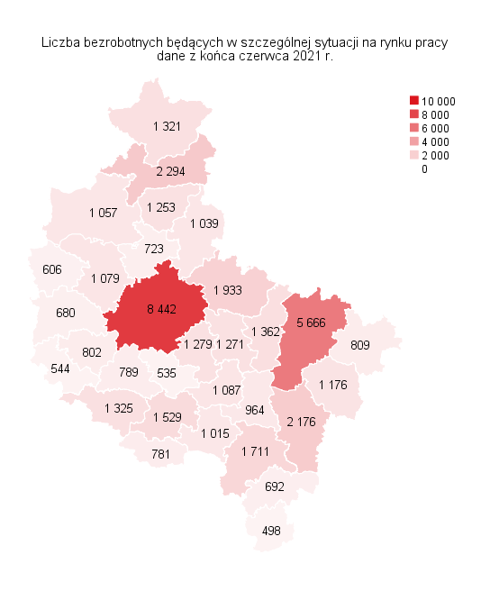
Powrót do spisu tabel

M3
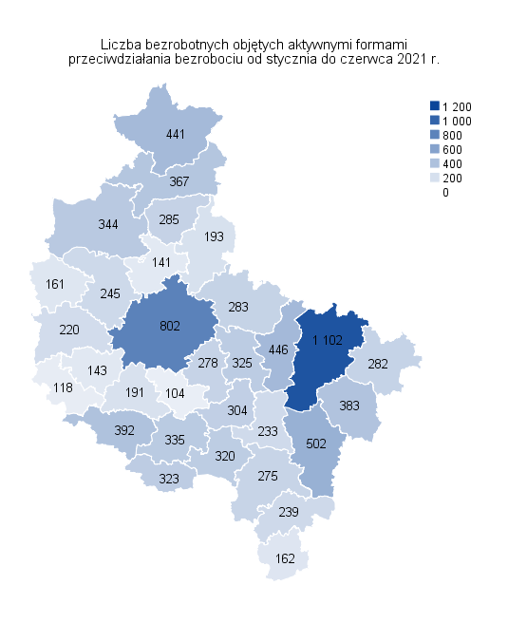
Powrót do spisu tabel

M4
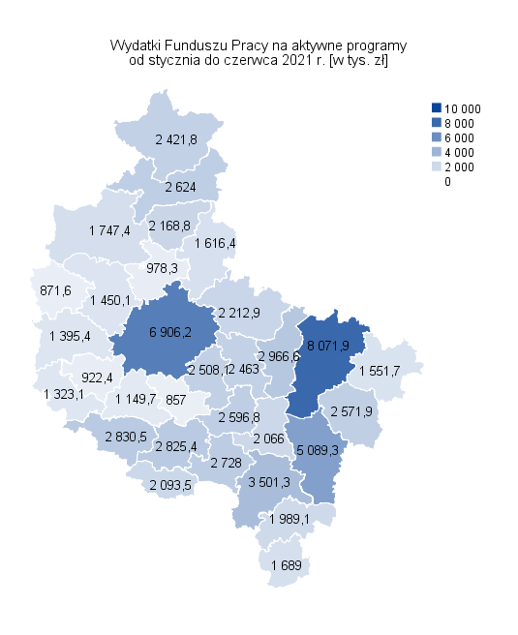
Powrót do spisu tabel

M5
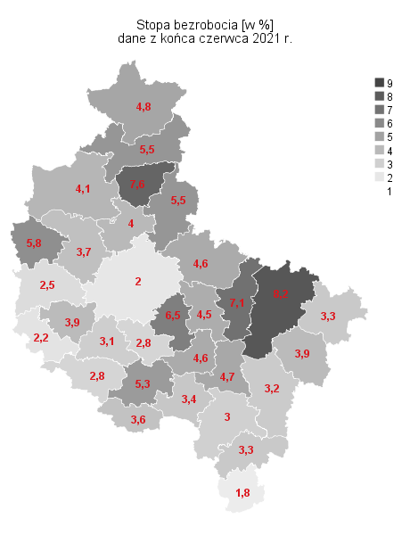
Powrót do spisu tabel

M6
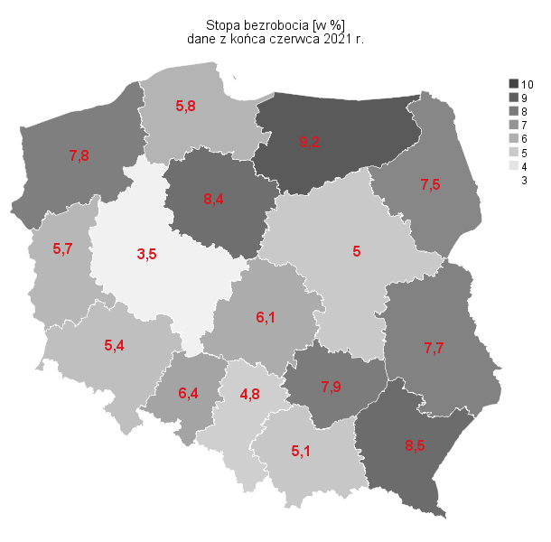
Powrót do spisu tabel

